Info
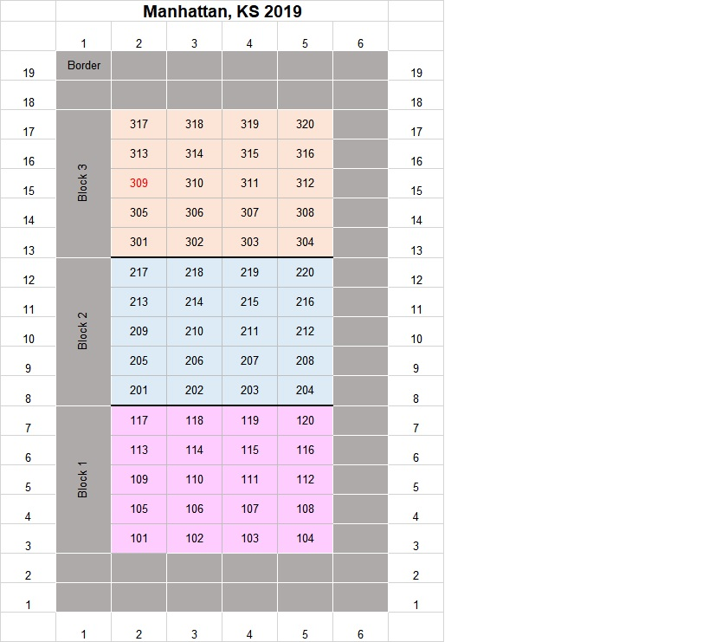
Plot | pl/ac
101 | 87458.7
102 | 60508.6
103 | 65148.4
104 | 69937.2
105 | 56107.0
106 | 66545.8
107 | 66027.8
108 | 68924.1
109 | 77261.4
110 | 56384.4
111 | 60546.7
112 | 66805.2
113 | 74430.3
114 | 52385.1
115 | 54508.7
116 | 68640.0
117 | 62733.8
118 | 52707.1
119 | 63139.2
120 | 64417.5
201 | 81711.7
202 | 63205.3
203 | 63738.9
204 | 68447.1
205 | 92928.0
206 | 56027.7
207 | 72508.4
208 | 75938.3
209 | 77576.8
210 | 66436.8
211 | 47811.6
212 | 62645.3
213 | 72174.0
214 | 68946.1
215 | 54792.5
216 | 70345.3
217 | 74812.2
218 | 56071.8
219 | 69331.1
220 | 54528.3
301 | 82509.2
302 | 62182.8
303 | 53351.1
304 | 69872.3
305 | 73874.5
306 | 63393.6
307 | 48521.0
308 | 57000.0
309 | 75251.1
310 | 51427.1
311 | 57307.8
312 | 69941.4
313 | 76625.6
314 | 60148.3
315 | 73470.9
316 | 69864.6
317 | 54603.4
318 | 65216.9
319 | 62783.6
320 | 64095.4

